المؤشرات الكلية

سوق العراق للاوراق المالية
جلسة الخميس 2026/7/16 |  |  |  | تقرير أسعار الأسهم المتداولة لسوق العراق للأوراق المالية
الجلسة (123)
الاسهم المتداولة المدرجة و OTC |  |  | 325,361,604 |  |  | قيمة الأسهم المتداولة المدرجة و OTC |  | 576,043,290 |  |  | صفقات الشركات المدرجة وOTC | 912
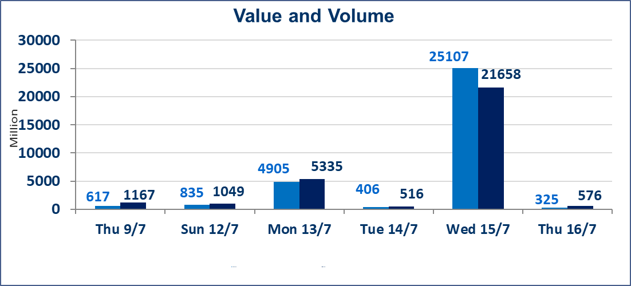
المؤشر60 ISX اليوم | 1023.35 |  | نقطة |  |  | المؤشر15 ISX اليوم | 1270.88 | نقطة
المؤشر 60 ISX السابق | 1020.51 |  | نقطة |  |  | المؤشر 15 ISX السابق | 1269.65 | نقطة
نسبة التغير | 0.28 |  | % |  |  | نسبة التغير | 0.10 | %
عدد النقاط | 2.84 |  | نقطة |  |  | عدد النقاط | 1.23 | نقطة

الشركات المدرجة | 103 | OTC | 17 | 120 |  | الشركات غير المتداولة المدرجة | 40 | OTC | 16 | 56
الشركات المتداولة | 49 | OTC | 1 | 50 |  | الشركات المرتفعة |  |  | 13
شركات الهيئة العامة |  |  |  | 6 |  | الشركات المنخفضة |  |  | 13
الموقوفة بقرار من هيأة الأوراق المالية |  |  |  | 8
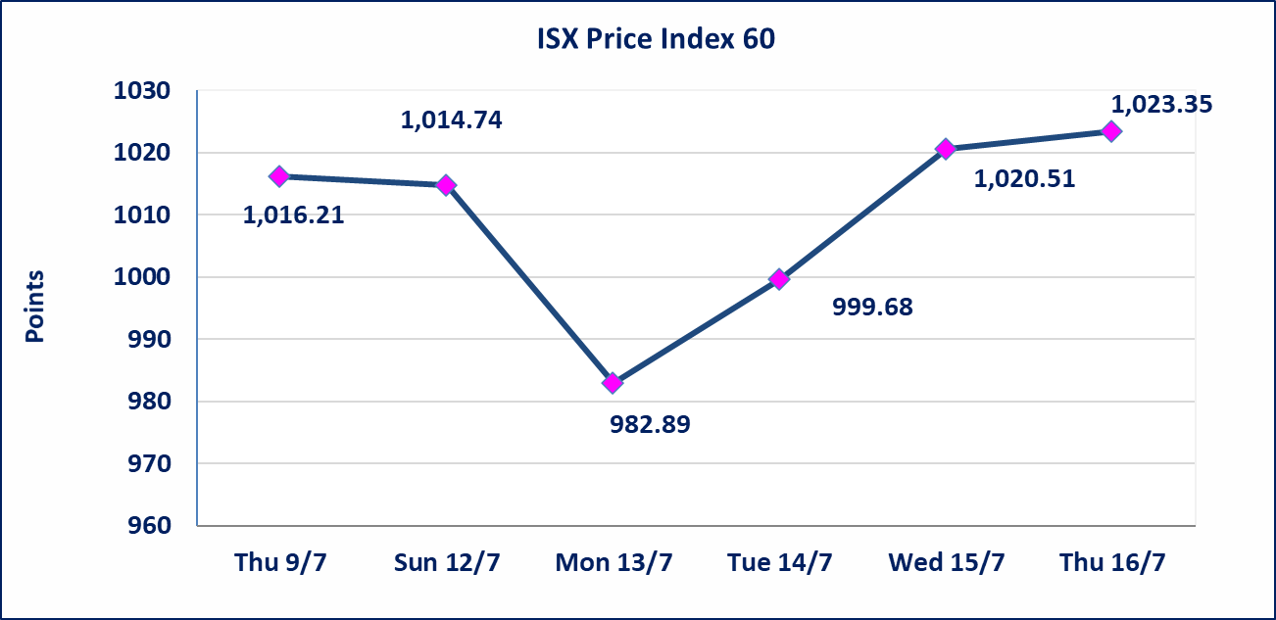

سندات انجاز - الاصدارية الثانية فئة(1000000) | ايقاف التداول على سندات انجاز الاصدارية الثانية فئة (1,000,000) دينار إعتباراً من جلسة الاحد 2025/7/19 لقرب استحقاق الفائدة النصف السنوية . وسيتم اعادة التداول اعتبارا من جلسة الخميس 2026/7/23
سندات انجاز - الاصدارية الثانية فئة(500) | ايقاف التداول على سندات انجاز الاصدارية الثانية دينار إعتباراً من جلسة الثلاثاء 2026/7/14 لكون تاريخ الاطفاء السند 2026/7/22.
اسيا للتامين(NSIA) | تم البدء بعمليات ايداع شهادات اسهم المساهمين لشركة اسيا للتامين إعتباراً من جلسة الاربعاء 2026/7/8 وسيتم اطلاق التداول إعتباراً من جلسة الاربعاء 2026/7/29 بعد ايداع 5% من رأس المال او بعد مرور (21) يوم من تاريخ بدء الايداع في منصة الشركات غير المدرجة ISX-OTC.
الشرق للتامين(NSHQ) | تم البدء بعمليات ايداع شهادات اسهم المساهمين لشركة الشرق للتامين إعتباراً من جلسة الثلاثاء 2026/7/7 وسيتم اطلاق التداول إعتباراً من جلسة الثلاثاء 2026/7/28 بعد ايداع 5% من رأس المال او بعد مرور (21) يوم من تاريخ بدء الايداع في منصة الشركات غير المدرجة ISX-OTC.
بوابة اسيا للتامين(NBAT) | تم البدء بعمليات ايداع شهادات اسهم المساهمين لشركة بوابة اسيا للتامين إعتباراً من جلسة الثلاثاء 2026/7/7 وسيتم اطلاق التداول إعتباراً من جلسة الثلاثاء 2026/7/28 بعد ايداع 5% من رأس المال او بعد مرور (21) يوم من تاريخ بدء الايداع في منصة الشركات غير المدرجة ISX-OTC.
الباتك للتامين(NGAT) | تم البدء بعمليات ايداع شهادات اسهم المساهمين لشركة الباتك للتامين إعتباراً من جلسة الثلاثاء 2026/7/7 وسيتم اطلاق التداول إعتباراً من جلسة الثلاثاء 2026/7/28 بعد ايداع 5% من رأس المال او بعد مرور (21) يوم من تاريخ بدء الايداع في منصة الشركات غير المدرجة ISX-OTC.
اليم الازرق للتجارة العامة(SYAM) | تم البدء بعمليات ايداع شهادات اسهم المساهمين لشركة اليم الازرق للتجارة العامة إعتباراً من جلسة الاربعاء 2026/6/3
الوطنية للصناعات الغذائية (INFF) | تم البدء بعمليات ايداع شهادات اسهم المساهمين لشركة الوطنية للصناعات الغذائية إعتباراً من جلسة الاحد 2026/5/24 وسيتم اطلاق التداول لحين اكمال انتهاء الاجراءات في مركز الايداع في منصة الشركات غير المدرجة ISX-OTC.
الحد الأعلى والادنى للتغير في السعر | نسبة التغير الحدود الدنيا للحركة السعرية للاسهم من (5% الى 10%) والحدود العليا من(10% الى 25%)في كافة المنصات ماعدا منصة OTC.
Web site : www.isx-iq.net E-mail : info-isx@isx-iq.net |  |  |  |  | 07834000034 - 07711211522 : ص . ب :3607 العلوية الهاتف |  |  |  |  |  | بغداد /الكرادة/ قرب المسرح الوطني /مجاور مصرف الخليج التجاري

نسبة التغير
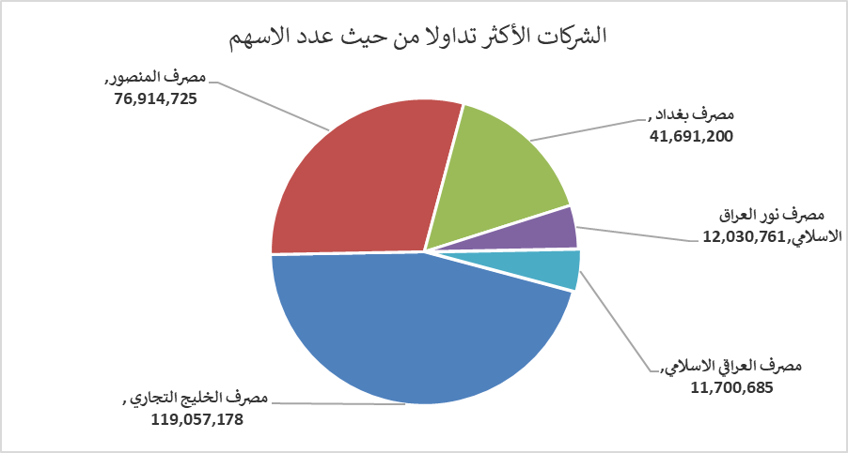
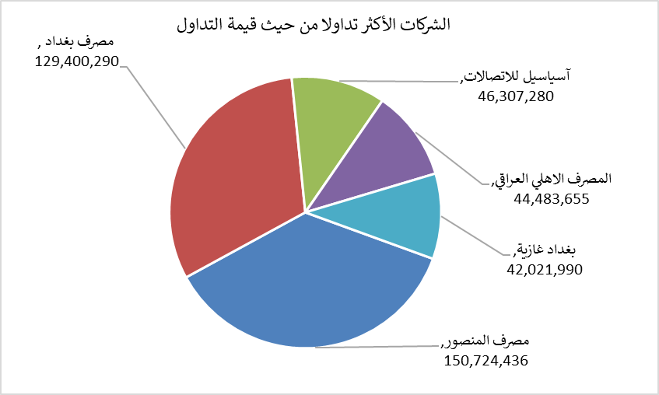
الشركات الأكثر ارتفاعاً وانخفاضاً

نسبة التغير لاسعار الاغلاق الاكثر ارتفاعاً |  |  |  | نسبة التغير لاسعار الاغلاق الاكثر انخفاضاً
اسم الشركة | اغلاق | التغير(%) | الاسهم المتداولة | اسم الشركة | اغلاق | التغير (%) | الاسهم المتداولة
مصرف عبر العراق للاستثمار | 0.300 | 20.00 | 97,948 | رحاب كربلاء للمقاولات | 0.600 | -7.69 | 23,670
الأمين للتأمين | 0.880 | 8.64 | 1,214 | مصرف كوردستان الدولي الاسلامي | 1.300 | -7.14 | 212,540
الحديثة للانتاج الحيواني | 0.370 | 5.71 | 190,135 | فندق أشور | 25.310 | -7.12 | 58,316
مصرف الائتمان العراقي | 0.580 | 3.57 | 37,618 | مصرف الاتحاد العراقي | 0.150 | -6.25 | 10,000
مصرف الخليج التجاري | 0.330 | 3.13 | 119,057,178 | بابل للانتاج الحيواني | 7.230 | -6.10 | 232,032

الشركات الاكثر نشاطا حسب الاسهم المتداولة (حجم التداول) |  |  |  | الشركات الاكثر نشاطا حسب القيمة المتداولة
اسم الشركة | اغلاق | التغير(%) | الاسهم المتداولة | اسم الشركة | اغلاق | التغير (%) | القيمة المتداولة
مصرف الخليج التجاري | 0.330 | 3.13 | 119,057,178 | مصرف المنصور | 1.970 | 0.51 | 150,724,436
مصرف المنصور | 1.970 | 0.51 | 76,914,725 | مصرف بغداد | 3.120 | 0.65 | 129,400,290
مصرف بغداد | 3.120 | 0.65 | 41,691,200 | آسياسيل للاتصالات | 16.000 | 0.00 | 46,307,280
مصرف نور العراق الاسلامي | 0.210 | 0.00 | 12,030,761 | المصرف الاهلي العراقي | 4.050 | -0.25 | 44,483,655
مصرف العراقي الاسلامي | 1.120 | 0.90 | 11,700,685 | بغداد غازية | 6.320 | 0.00 | 42,021,990

